Page1
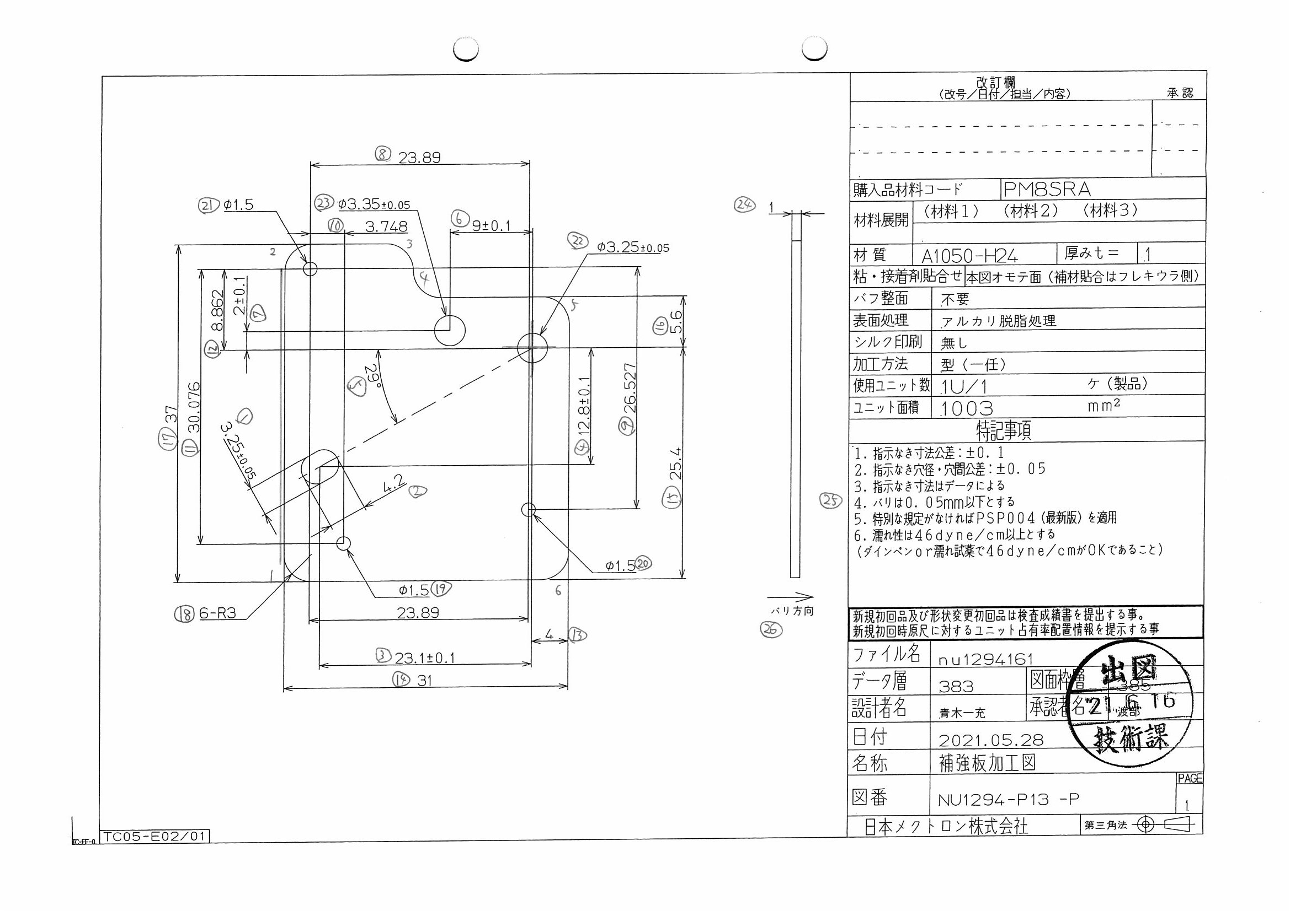
 |  |  |  |  |  |  |  |  |  |  |  | 工程能力調査表 |  |  |  |  |  |  |  |  |  |  |  |  |  |  |  |  |  |  | 1 |  | 項中 |  | 4 | 項

図番 | NU1294-P13 |  |  |  |  |  |  |  |  | 品名 |  | 補強板 |  |  |  |  |  |  |  | 工程能力調査 |  |  |  | 測定日 |  | 2021-07-07 |  |  |  | 備考

項 目 | 6 |  |  |  | 21 |  |  |  | 20 |  |  |  |  | 19 |  |  |  | 3 |  |  |  | 4 |  |  |  | 5 |  |  |  | 6 |  |  |  |  |  |  | 6 | 21 | 20 | 19 | 3 | 4 | 5 | 6 | 7 | 8 | 9 | 10 | 11 | 12 | 13 | 14 | 15 | 16 | 17 | 18 | 18 | 18 | 18 | 18 | 18
規 格 |  | 3.250 |  | 0.050 |  | 4.200 |  | 0.050 |  |  | 3.250 |  | 0.050 |  | 3.350 |  | 0.050 |  | 1.500 |  | 0.100 |  | 1.500 |  | 0.050 |  | 23.100 |  | 0.100 |  | 23.100 |  |  | 0.100 |  |  | 1 | 2 | 3 | 4 | 5 | 6 | 7 | 8 | 9 | 10 | 11 | 12 | 13 | 14 | 15 | 16 | 17 | 18 | 19 | 20 | 21 | 22 | 23 | 24 | 25 | 26 | 27 | 28 | 29 | 30 | 31 | 32
 |  |  |  | -0.050 |  |  |  | -0.050 |  |  |  |  | -0.050 |  |  |  | -0.050 |  |  |  | -0.050 |  |  |  | -0.050 |  |  |  | -0.100 |  |  |  |  | -0.100 |  |  | 3.25 | 4.2 | 3.25 | 3.35 | 1.5 | 1.5 | 1.5 | 23.1 | 12.8 | 29 | 9 | 2 | 23.89 | 26.527 | 3.748 | 30.076 | 8.862 | 4 | 31 | 25.4 | 5.6 | 37 | 3 | 3 | 3
測定機器 | Keyence IM |  |  |  | Keyence IM |  |  |  | Keyence IM |  |  |  |  | Keyence IM |  |  |  | Keyence IM |  |  |  | Keyence IM |  |  |  | Keyence IM |  |  |  | Keyence IM |  |  |  |  |  |  | 0.05 | 0.05 | 0.05 | 0.05 | 0.05 | 0.05 | 0.05 | 0.1 | 0.1 | 0.1 | 0.1 | 0.1 | 0.05 | 0.05 | 0.05 | 0.05 | 0.05 | 0.1 | 0.1 | 0.1 | 0.1 | 0.1 | 0.05 | 0.05 | 0.05
両側／片側 | 両側 |  |  |  | 両側 |  |  |  | 両側 |  |  |  |  | 両側 |  |  |  | 両側 |  |  |  | 両側 |  |  |  | 両側 |  |  |  | 両側 |  |  |  |  |  |  | -0.05 | -0.05 | -0.05 | -0.05 | -0.05 | -0.05 | -0.05 | -0.1 | -0.1 | -0.1 | -0.1 | -0.1 | -0.05 | -0.05 | -0.05 | -0.05 | -0.05 | -0.1 | -0.1 | -0.1 | -0.1 | -0.1 | -0.05 | -0.05 | -0.05
1 |  |  | 3.2580 |  |  |  | 4.2010 |  |  |  |  | 3.2560 |  |  |  | 3.3540 |  |  |  | 1.4930 |  |  |  | 1.4960 |  |  |  | 1.4940 |  |  |  |  | 23.1120 |  |  |  | 3.258 | 4.201 | 3.256 | 3.354 | 1.493 | 1.496 | 1.494 | 23.112 | 12.821 | 29.02 | 9.002 | 1.997 | 23.892 | 26.53 | 3.744 | 30.091 | 8.852 | 4.002 | 30.994 | 25.412 | 5.6 | 37.01 | 2.964 | 3.041 | 3.007
2 |  |  | 3.2620 |  |  |  | 4.2010 |  |  |  |  | 3.2570 |  |  |  | 3.3570 |  |  |  | 1.4920 |  |  |  | 1.4990 |  |  |  | 1.4950 |  |  |  |  | 23.1190 |  |  |  | 3.262 | 4.201 | 3.257 | 3.357 | 1.492 | 1.499 | 1.495 | 23.119 | 12.817 | 29 | 9.001 | 2 | 23.899 | 26.534 | 3.749 | 30.097 | 8.861 | 3.999 | 31.001 | 25.404 | 5.603 | 37.013 | 2.941 | 2.991 | 2.998
3 |  |  | 3.2610 |  |  |  | 4.2020 |  |  |  |  | 3.2580 |  |  |  | 3.3570 |  |  |  | 1.4920 |  |  |  | 1.4960 |  |  |  | 1.4970 |  |  |  |  | 23.1140 |  |  |  | 3.261 | 4.202 | 3.258 | 3.357 | 1.492 | 1.496 | 1.497 | 23.114 | 12.811 | 29 | 9.004 | 2 | 23.896 | 26.533 | 3.748 | 30.094 | 8.861 | 4.001 | 30.998 | 25.405 | 5.603 | 37.011 | 2.964 | 3.001 | 3.003
4 |  |  | 3.2610 |  |  |  | 4.1990 |  |  |  |  | 3.2570 |  |  |  | 3.3560 |  |  |  | 1.4930 |  |  |  | 1.4950 |  |  |  | 1.4910 |  |  |  |  | 23.1150 |  |  |  | 3.261 | 4.199 | 3.257 | 3.356 | 1.493 | 1.495 | 1.491 | 23.115 | 12.815 | 29 | 9.003 | 1.999 | 23.901 | 26.532 | 3.751 | 30.094 | 8.859 | 4 | 30.999 | 25.403 | 5.605 | 37.011 | 2.975 | 3.01 | 2.998
5 |  |  | 3.2590 |  |  |  | 4.2010 |  |  |  |  | 3.2560 |  |  |  | 3.3560 |  |  |  | 1.4930 |  |  |  | 1.4980 |  |  |  | 1.4950 |  |  |  |  | 23.1230 |  |  |  | 3.259 | 4.201 | 3.256 | 3.356 | 1.493 | 1.498 | 1.495 | 23.123 | 12.818 | 29 | 9.001 | 2.001 | 23.895 | 26.533 | 3.747 | 30.096 | 8.862 | 3.998 | 31.001 | 25.405 | 5.605 | 37.013 | 2.986 | 2.999 | 2.982
6 |  |  | 3.2600 |  |  |  | 4.2020 |  |  |  |  | 3.2570 |  |  |  | 3.3560 |  |  |  | 1.4930 |  |  |  | 1.4990 |  |  |  | 1.4960 |  |  |  |  | 23.1200 |  |  |  | 3.26 | 4.202 | 3.257 | 3.356 | 1.493 | 1.499 | 1.496 | 23.12 | 12.817 | 29 | 9 | 2.001 | 23.897 | 26.534 | 3.748 | 30.097 | 8.862 | 3.997 | 31.001 | 25.403 | 5.604 | 37.013 | 2.962 | 3.01 | 2.999
7 |  |  | 3.2620 |  |  |  | 4.2010 |  |  |  |  | 3.2570 |  |  |  | 3.3550 |  |  |  | 1.4920 |  |  |  | 1.4970 |  |  |  | 1.4980 |  |  |  |  | 23.1060 |  |  |  | 3.262 | 4.201 | 3.257 | 3.355 | 1.492 | 1.497 | 1.498 | 23.106 | 12.808 | 29 | 9.002 | 2 | 23.891 | 26.535 | 3.746 | 30.09 | 8.862 | 4.003 | 30.993 | 25.405 | 5.604 | 37.009 | 2.992 | 3.007 | 3.004
8 |  |  | 3.2590 |  |  |  | 4.2030 |  |  |  |  | 3.2570 |  |  |  | 3.3560 |  |  |  | 1.4930 |  |  |  | 1.4960 |  |  |  | 1.4950 |  |  |  |  | 23.1230 |  |  |  | 3.259 | 4.203 | 3.257 | 3.356 | 1.493 | 1.496 | 1.495 | 23.123 | 12.815 | 29 | 9 | 2.001 | 23.896 | 26.535 | 3.745 | 30.097 | 8.863 | 3.998 | 31.001 | 25.402 | 5.605 | 37.013 | 2.935 | 3.006 | 3.002
9 |  |  | 3.2570 |  |  |  | 4.2020 |  |  |  |  | 3.2550 |  |  |  | 3.3570 |  |  |  | 1.4950 |  |  |  | 1.4940 |  |  |  | 1.4980 |  |  |  |  | 23.1240 |  |  |  | 3.257 | 4.202 | 3.255 | 3.357 | 1.495 | 1.494 | 1.498 | 23.124 | 12.816 | 29 | 9 | 1.999 | 23.895 | 26.535 | 3.747 | 30.097 | 8.864 | 3.996 | 31.001 | 25.399 | 5.603 | 37.011 | 2.954 | 3.002 | 2.99
10 |  |  | 3.2630 |  |  |  | 4.2020 |  |  |  |  | 3.2560 |  |  |  | 3.3580 |  |  |  | 1.4920 |  |  |  | 1.4970 |  |  |  | 1.4940 |  |  |  |  | 23.1140 |  |  |  | 3.263 | 4.202 | 3.256 | 3.358 | 1.492 | 1.497 | 1.494 | 23.114 | 12.813 | 29 | 9.003 | 2 | 23.896 | 26.534 | 3.749 | 30.094 | 8.86 | 4.002 | 30.998 | 25.406 | 5.603 | 37.011 | 2.955 | 2.998 | 2.995
11 |  |  | 3.2600 |  |  |  | 4.2030 |  |  |  |  | 3.2550 |  |  |  | 3.3570 |  |  |  | 1.4950 |  |  |  | 1.4970 |  |  |  | 1.4950 |  |  |  |  | 23.1230 |  |  |  | 3.26 | 4.203 | 3.255 | 3.357 | 1.495 | 1.497 | 1.495 | 23.123 | 12.819 | 29 | 8.998 | 2 | 23.899 | 26.532 | 3.751 | 30.096 | 8.863 | 3.996 | 30.999 | 25.399 | 5.604 | 37.012 | 2.953 | 3.002 | 3.001
12 |  |  | 3.2600 |  |  |  | 4.2050 |  |  |  |  | 3.2550 |  |  |  | 3.3540 |  |  |  | 1.4940 |  |  |  | 1.4960 |  |  |  | 1.4970 |  |  |  |  | 23.1170 |  |  |  | 3.26 | 4.205 | 3.255 | 3.354 | 1.494 | 1.496 | 1.497 | 23.117 | 12.816 | 29 | 8.995 | 1.999 | 23.895 | 26.532 | 3.748 | 30.098 | 8.863 | 3.994 | 30.994 | 25.402 | 5.606 | 37.014 | 2.962 | 3.004 | 2.994
13 |  |  | 3.2610 |  |  |  | 4.2030 |  |  |  |  | 3.2550 |  |  |  | 3.3570 |  |  |  | 1.4930 |  |  |  | 1.4940 |  |  |  | 1.4960 |  |  |  |  | 23.1230 |  |  |  | 3.261 | 4.203 | 3.255 | 3.357 | 1.493 | 1.494 | 1.496 | 23.123 | 12.817 | 29 | 9.001 | 2.001 | 23.898 | 26.536 | 3.748 | 30.098 | 8.864 | 3.999 | 31.001 | 25.403 | 5.603 | 37.014 | 2.969 | 2.996 | 2.992
14 |  |  | 3.2600 |  |  |  | 4.2010 |  |  |  |  | 3.2570 |  |  |  | 3.3560 |  |  |  | 1.4930 |  |  |  | 1.4970 |  |  |  | 1.4940 |  |  |  |  | 23.1010 |  |  |  | 3.26 | 4.201 | 3.257 | 3.356 | 1.493 | 1.497 | 1.494 | 23.101 | 12.805 | 29 | 9.003 | 1.999 | 23.897 | 26.536 | 3.753 | 30.091 | 8.86 | 4.003 | 30.997 | 25.401 | 5.608 | 37.009 | 3 | 3.002 | 3.004
15 |  |  | 3.2580 |  |  |  | 4.2010 |  |  |  |  | 3.2560 |  |  |  | 3.3580 |  |  |  | 1.4940 |  |  |  | 1.4950 |  |  |  | 1.4950 |  |  |  |  | 23.1250 |  |  |  | 3.258 | 4.201 | 3.256 | 3.358 | 1.494 | 1.495 | 1.495 | 23.125 | 12.817 | 29 | 9.002 | 1.999 | 23.899 | 26.529 | 3.75 | 30.092 | 8.86 | 3.998 | 31.002 | 25.393 | 5.603 | 37.006 | 2.972 | 3.002 | 2.997
16 |  |  | 3.2600 |  |  |  | 4.2010 |  |  |  |  | 3.2580 |  |  |  | 3.3550 |  |  |  | 1.4920 |  |  |  | 1.4960 |  |  |  | 1.4950 |  |  |  |  | 23.1080 |  |  |  | 3.26 | 4.201 | 3.258 | 3.355 | 1.492 | 1.496 | 1.495 | 23.108 | 12.812 | 29.01 | 9.003 | 1.998 | 23.895 | 26.536 | 3.75 | 30.091 | 8.86 | 4.004 | 30.994 | 25.405 | 5.601 | 37.009 | 2.999 | 2.988 | 3.02
17 |  |  | 3.2580 |  |  |  | 4.2010 |  |  |  |  | 3.2570 |  |  |  | 3.3570 |  |  |  | 1.4930 |  |  |  | 1.4970 |  |  |  | 1.4950 |  |  |  |  | 23.1190 |  |  |  | 3.258 | 4.201 | 3.257 | 3.357 | 1.493 | 1.497 | 1.495 | 23.119 | 12.815 | 29 | 9.001 | 1.998 | 23.898 | 26.534 | 3.75 | 30.095 | 8.862 | 4 | 31.001 | 25.399 | 5.606 | 37.011 | 2.947 | 2.992 | 3.004
...
 |  |  |  |  |  |  |  |  |  |  |  |  |  |  |  |  |  |  |  |  |  |  |  |  |  |  |  |  |  |  |  |  |  |  |  |  | 6 | 21 | 20 | 19 | 3 | 4 | 5 | 6 | 7 | 8 | 9 | 10
 |  |  |  |  |  |  |  |  |  |  |  |  |  |  |  |  |  |  |  |  |  |  |  |  |  |  |  |  |  |  |  |  |  |  |  |  | 3.256 | 4.202 | 3.256 | 3.356 | 1.493 | 1.495 | 1.495 | 23.119 | 12.812 | 28.99 | 9.001 | 1.999
 |  |  |  |  |  |  |  |  |  |  |  |  |  |  |  |  |  |  |  |  |  |  |  |  |  |  |  |  |  |  |  |  |  |  |  |  | 3.259 | 4.202 | 3.256 | 3.358 | 1.494 | 1.496 | 1.497 | 23.117 | 12.813 | 29 | 9.001 | 2
 |  |  |  |  |  |  |  |  |  |  |  |  |  |  |  |  |  |  |  |  |  |  |  |  |  |  |  |  |  |  |  |  |  |  |  |  | 3.257 | 4.198 | 3.255 | 3.355 | 1.494 | 1.493 | 1.495 | 23.131 | 12.807 | 28.97 | 8.998 | 1.997
 |  |  |  |  |  |  |  |  |  |  |  |  |  |  |  |  |  |  |  |  |  |  |  |  |  |  |  |  |  |  |  |  |  |  |  |  | 3.26 | 4.202 | 3.257 | 3.357 | 1.493 | 1.497 | 1.495 | 23.119 | 12.814 | 29 | 9 | 2.001
...
片公差工程能力計算式
Cpk＝(USL-μ)/(3×σ)
USL：規格0.05
μ ：平均値
σ ：標準偏差
 | Keyence IM |  |  |  | Keyence IM |  |  |  | Keyence IM |  |  |  |  | Keyence IM |  |  |  | Keyence IM |  |  |  | Keyence IM |  |  |  | Keyence IM |  |  |  | Keyence IM
 | 5pcs/Lot (Xbar) |  |  |  | 5pcs/Lot (Xbar) |  |  |  | 5pcs/Lot (Xbar) |  |  |  |  | 5pcs/Lot (Xbar) |  |  |  | 5pcs/Lot (Xbar) |  |  |  | 5pcs/Lot (Xbar) |  |  |  | 5pcs/Lot (Xbar) |  |  |  | 5pcs/Lot (Xbar)

 |  |  |  |  |  |  |  |  |  |  |  |  |  |  |  |  |  |  |  |  |  |  |  |  |  |  |  |  |  |  |  | 承認 |  |  | 作成
 |  |  |  |  |  |  |  |  |  |  |  |  |  |  |  |  |  |  |  |  |  |  |  |  |  |  |  |  |  |  |  | 鈴木 |  |  | アイン

Page2
...
 | 7 | 8 | 9 | 10 | 11 | 12 | 13 | 14
 | 12.812 | 28.99 | 9.001 | 1.999 | 23.897 | 26.53 | 3.75 | 30.091
 | 12.813 | 29 | 9.001 | 2 | 23.899 | 26.535 | 3.752 | 30.096
 | 12.807 | 28.97 | 8.998 | 1.997 | 23.891 | 26.511 | 3.754 | 30.07
 | 12.814 | 29 | 9 | 2.001 | 23.899 | 26.536 | 3.749 | 30.096
...
片公差工程能力計算式
Cpk＝(USL-μ)/(3×σ)
USL：規格0.05
μ ：平均値
σ ：標準偏差
...
作成
アイン

Page3
...
 | 15 | 16 | 17 | 18 | 18 | 18 | 18 | 18
 | 8.864 | 3.997 | 31.001 | 25.389 | 5.604 | 37.003 | 2.949 | 2.988
 | 8.864 | 3.998 | 31.002 | 25.397 | 5.605 | 37.011 | 2.998 | 3.007
 | 8.861 | 3.998 | 30.997 | 25.362 | 5.602 | 36.972 | 2.981 | 2.986
 | 8.864 | 4 | 31.003 | 25.401 | 5.604 | 37.013 | 2.981 | 2.995
...
片公差工程能力計算式
Cpk＝(USL-μ)/(3×σ)
USL：規格0.05
μ ：平均値
σ ：標準偏差
...
作成
アイン

Page4
...
 | 18
 | 2.998
 | 2.991
 | 2.999
 | 3.001
...
片公差工程能力計算式
Cpk＝(USL-μ)/(3×σ)
USL：規格0.05
μ ：平均値
σ ：標準偏差
...
作成
アイン

